Estadísticas
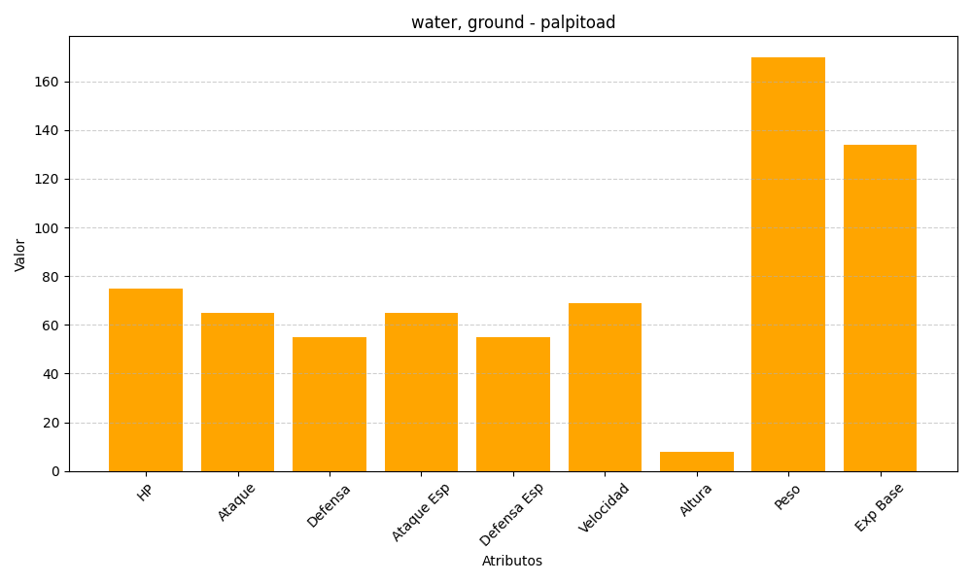
ID | Nombre | Tipo | HP | Ataque | Defensa | Ataque Especial | Defensa Especial | Velocidad | Altura | Peso | Experiencia Base
536 | palpitoad | water, ground | 75 | 65 | 55 | 65 | 55 | 69 | 8 | 170 | 134

